CollectiveAccess
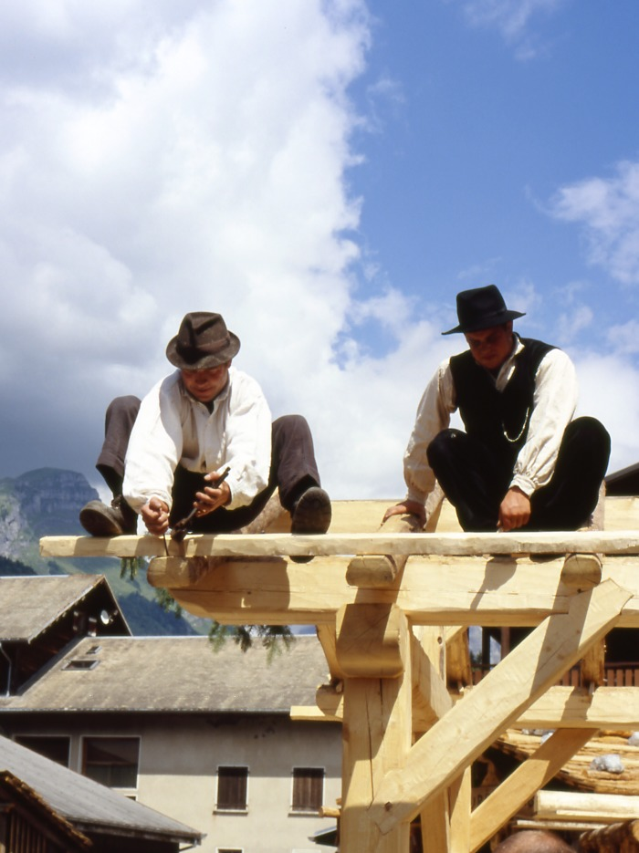
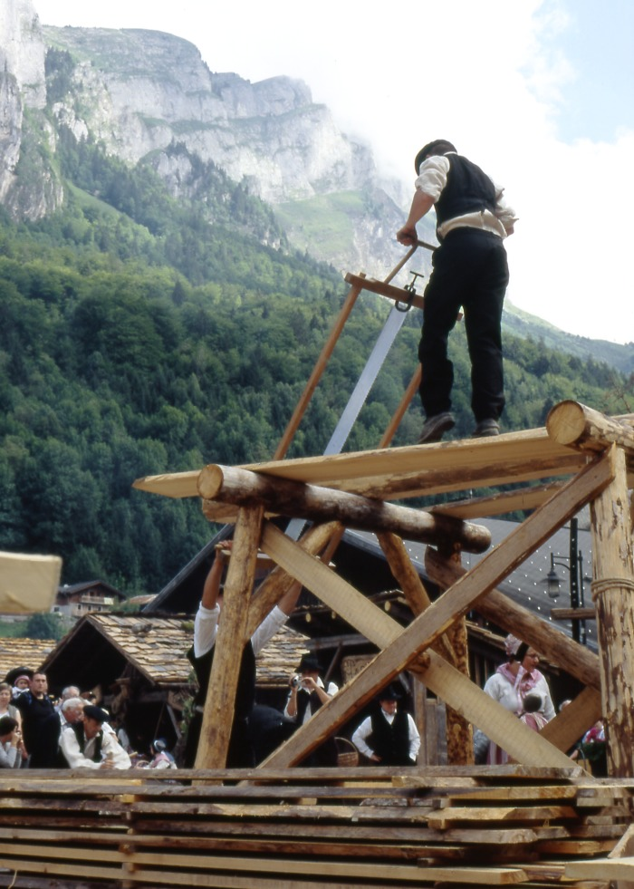
Image | Object | Description | Date
 | Fête de la terre 2005 : les charpentiers (1-0010) | Fête de la terre 2005 les charpentiers de Salvagny fabrication de la charpente d'un chalet. De gauche a droite: Hervé Caserotto et Laurent Deffayet
 | Fête de la terre 2005 Les charpentiers (1-0011) | Fête de la terre 2005 : sciage des poutres par les charpentiers de Salvagny construction d'un chalet
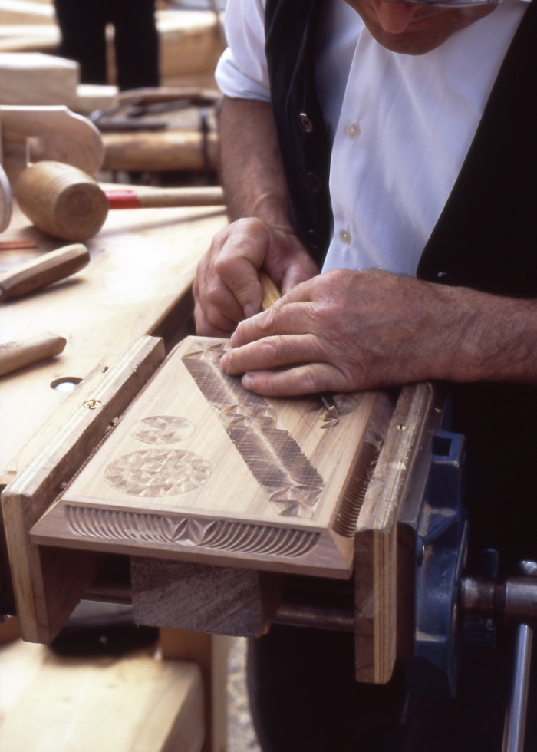
 | Fête de la terre 2005 Sculpture sur bois (1-0012) | Fête de la terre 2005 Sculpture sur bois Rosace au ciseau a bois
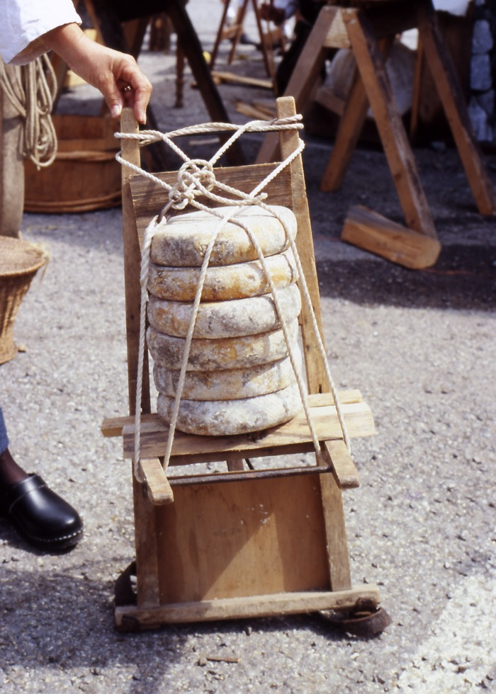
 | Fête de la terre 2005 transport des tommes (1-0013) | Fête de la terre 2005 : portage des tommes de montagne avec un crochet bois et cordage
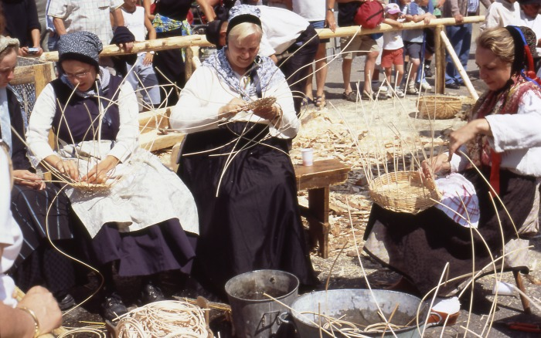 | Fête de la terre 2005 (1-007) | Fabrication des paniers osier village le Crot et L'Echarny . de gauche a droite : Anne Sophie Barbier, Viviane Moccand Jacquet , Anne Duccroz
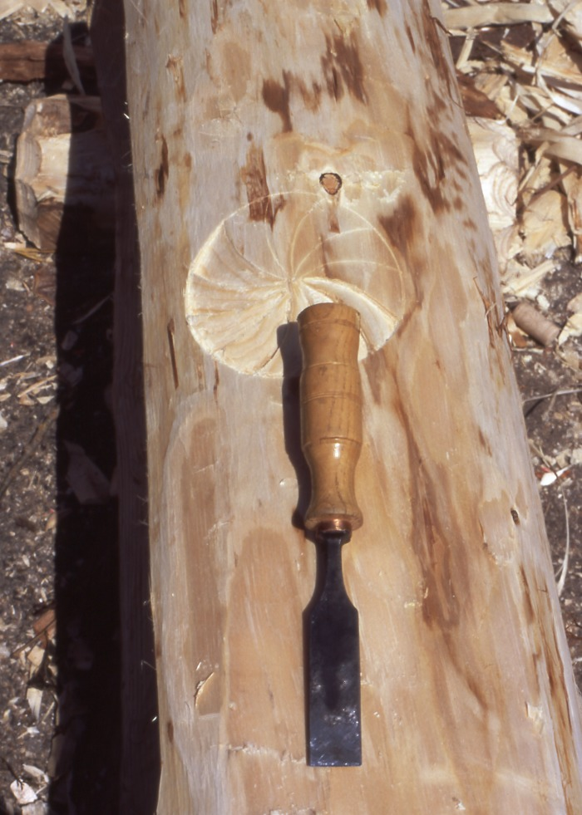
 | Fête de la terre 2005 sculpture sur bois (1-009) | Fête de la terre 2005 sculpture sur bois d'une Rosace avec ciseau a bois
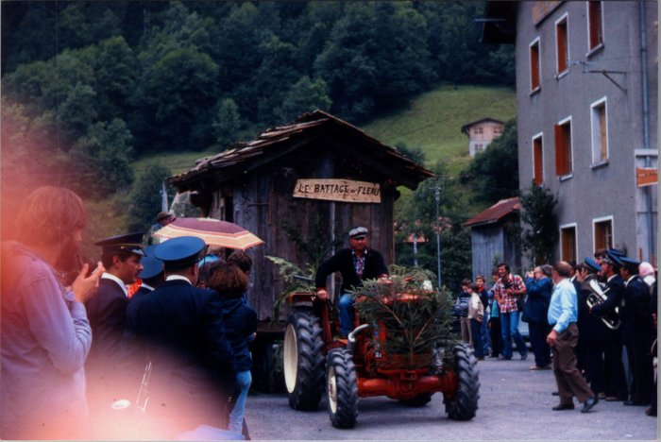 | Photos de la fête de la Terre le 15 aout 1978 (27-058) | Photos de la fête de la Terre le 15 aout 1978

